Solicitud gráfica
 | Área: | Matemáticas |  |  | Fecha: |  |  |  |  |  | M3A
 | Grado: | 10 |  |  |  |  |  |  |  |  | M5A
 | Título del tema: | Las funciones inyectivas, biyectivas e inversas |  |  | ¿Cuaderno de estudio o recurso? | Recurso |  |  |  |  | M6A
 | Editor: |  |  |  | Motor del recurso | F10 |  |  |  |  | M7A
 |  |  |  |  |  |  |  |  |  |  | M8A
 | Código guión o recurso: | MA_10_01_COREC110 | ← Para determinar este código, visite la hoja de Ayuda |  |  |  |  |  |  |  | M9B
 |  |  |  |  | ESPECIFICACIÓN DE ARCHIVOS A ENTREGAR |  |  |  |  |  | M9C
Núm. | Archivo Shutterstock o ruta en web | Imagen para: | Tipo | Ubicación de la imagen en el recurso F10 | Nombre imagen SMALL | Tamaño imagen SMALL | Nombre imagen ZOOM | Tamaño imagen ZOOM | Descripción | Observaciones | M10B
IMG01 | Imagen en descripcion | Recurso F10 | Ilustración | Contenido | MA_10_01_COREC110_IMG01.jpg | 0 |  |  | imagen del contenido del interactivo. Grafica de la funcion y=x^3 | 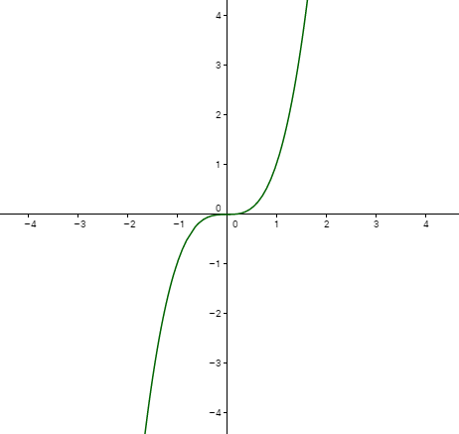 | M12D
IMG02 | Imagen en descripcion | Recurso F10 | Ilustración | Contenido | MA_10_01_COREC110_IMG02.jpg | 0 |  |  | imagen del contenido del interactivo. Grafica de la funcion y=x^3 -4x | 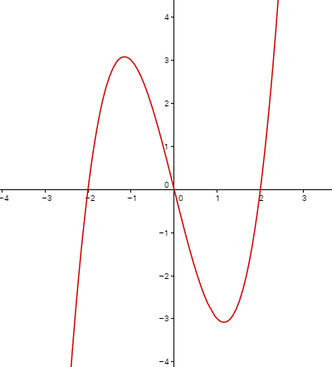 | M101
IMG03 | Imagen en descripcion | Recurso F10 | Ilustración | Contenido | MA_10_01_COREC110_IMG03.jpg | 0 |  |  | imagen del contenido del interactivo. Grafica de la funcion y=3x | 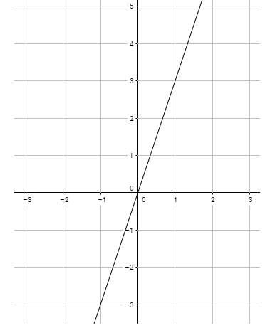 | Diaporama F1
IMG04 | Imagen en descripcion | Recurso F10 | Ilustración | Contenido | MA_10_01_COREC110_IMG04.jpg | 0 |  |  | imagen de la ficha del estudiante | 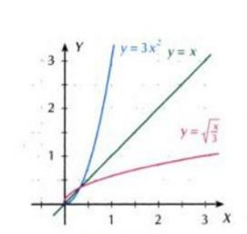 | F4
 |  |  |  |  |  |  |  |  |  |  | F6
 |  |  |  |  |  |  |  |  |  |  | F6B
 |  |  |  |  |  |  |  |  |  |  | F7
 |  |  |  |  |  |  |  |  |  |  | F7B
 |  |  |  |  |  |  |  |  |  |  | F8
 |  |  |  |  |  |  |  |  |  |  | F10
 |  |  |  |  |  |  |  |  |  |  | F10B
 |  |  |  |  |  |  |  |  |  |  | F11
 |  |  |  |  |  |  |  |  |  |  | F12
 |  |  |  |  |  |  |  |  |  |  | F13
 |  |  |  |  |  |  |  |  |  |  | F13B

